Geo6
Распределение межбанковского оборота кассового рынка RUB/EUR по регионам расположения контрагентов кредитных организаций, представляющих отчетность по форме № 0409701.

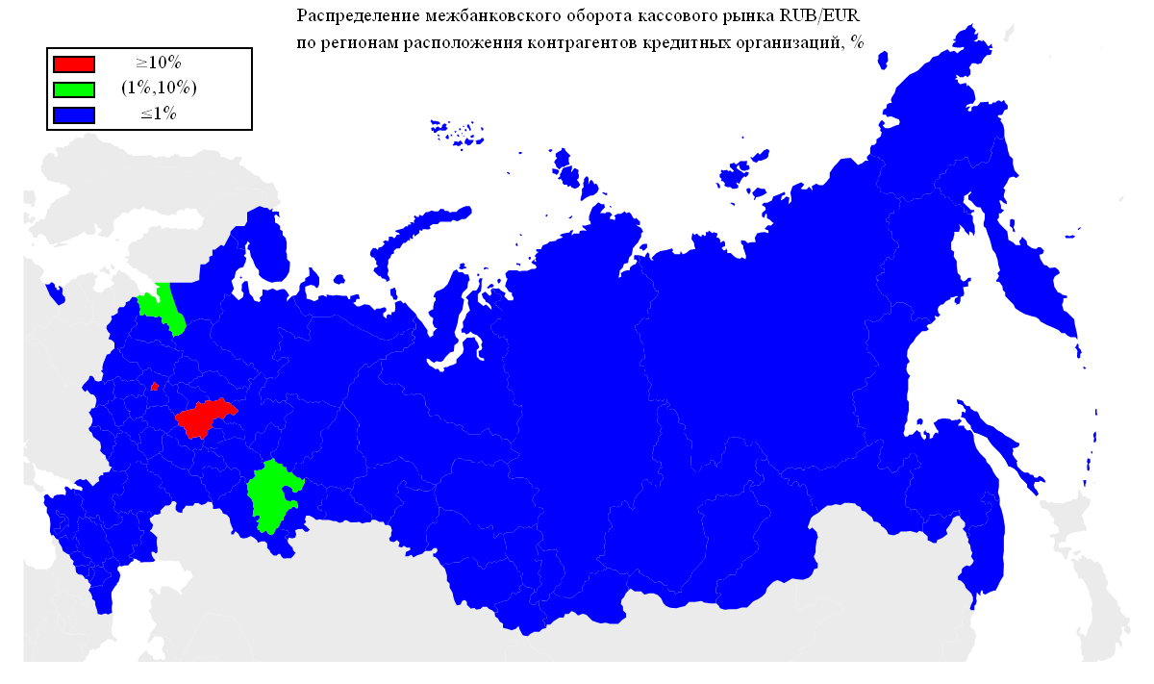
Оборот | Географическая территория
71.43% | Г МОСКВА
12.18% | НИЖЕГОРОДСКАЯ ОБЛАСТЬ
7.74% | Г САНКТ-ПЕТЕРБУРГ
1.28% | ЛЕНИНГРАДСКАЯ ОБЛАСТЬ
1.18% | РЕСПУБЛИКА БАШКОРТОСТАН
0.76% | ПЕРМСКИЙ КРАЙ
0.74% | РЕСПУБЛИКА ТАТАРСТАН
0.65% | СВЕРДЛОВСКАЯ ОБЛАСТЬ
0.50% | САМАРСКАЯ ОБЛАСТЬ
0.42% | ТЮМЕНСКАЯ ОБЛАСТЬ
0.33% | КАЛИНИНГРАДСКАЯ ОБЛАСТЬ
0.24% | ЧЕЛЯБИНСКАЯ ОБЛАСТЬ
0.20% | КРАСНОЯРСКИЙ КРАЙ
0.17% | КАБАРДИНО-БАЛКАРСКАЯ РЕСПУБЛИКА
0.14% | ТАМБОВСКАЯ ОБЛАСТЬ
0.14% | ОМСКАЯ ОБЛАСТЬ
0.13% | САРАТОВСКАЯ ОБЛАСТЬ
0.12% | КИРОВСКАЯ ОБЛАСТЬ
0.12% | НОВОСИБИРСКАЯ ОБЛАСТЬ
0.11% | ЛИПЕЦКАЯ ОБЛАСТЬ
0.10% | РЯЗАНСКАЯ ОБЛАСТЬ
0.10% | РЕСПУБЛИКА КОМИ
0.09% | АЛТАЙСКИЙ КРАЙ
0.09% | КАЛУЖСКАЯ ОБЛАСТЬ
0.08% | КРАСНОДАРСКИЙ КРАЙ
0.08% | РЕСПУБЛИКА ДАГЕСТАН
0.07% | ИВАНОВСКАЯ ОБЛАСТЬ
0.06% | СМОЛЕНСКАЯ ОБЛАСТЬ
0.06% | РЕСПУБЛИКА МОРДОВИЯ
0.05% | КАРАЧАЕВО-ЧЕРКЕССКАЯ РЕСПУБЛИКА
0.05% | ПСКОВСКАЯ ОБЛАСТЬ
0.05% | РОСТОВСКАЯ ОБЛАСТЬ
0.05% | ВОЛОГОДСКАЯ ОБЛАСТЬ
0.05% | УДМУРТСКАЯ РЕСПУБЛИКА
0.04% | РЕСПУБЛИКА СЕВЕРНАЯ ОСЕТИЯ-АЛАНИЯ
0.04% | СТАВРОПОЛЬСКИЙ КРАЙ
0.04% | ИРКУТСКАЯ ОБЛАСТЬ
0.04% | УЛЬЯНОВСКАЯ ОБЛАСТЬ
0.04% | ОРЕНБУРГСКАЯ ОБЛАСТЬ
0.03% | РЕСПУБЛИКА САХА(ЯКУТИЯ)
0.03% | КУРГАНСКАЯ ОБЛАСТЬ
0.03% | БЕЛГОРОДСКАЯ ОБЛАСТЬ
0.03% | ТВЕРСКАЯ ОБЛАСТЬ
0.02% | ТУЛЬСКАЯ ОБЛАСТЬ
0.02% | ПРИМОРСКИЙ КРАЙ
0.01% | ХАБАРОВСКИЙ КРАЙ

Geo5
Распределение межбанковского оборота кассового рынка RUB/USD по регионам расположения контрагентов кредитных организаций, представляющих отчетность по форме № 0409701.


Оборот | Географическая территория
92.42% | Г МОСКВА
3.23% | ТЮМЕНСКАЯ ОБЛАСТЬ
2.49% | Г САНКТ-ПЕТЕРБУРГ
0.34% | ЧЕЛЯБИНСКАЯ ОБЛАСТЬ
0.30% | РЕСПУБЛИКА ТАТАРСТАН
0.27% | НОВОСИБИРСКАЯ ОБЛАСТЬ
0.26% | СМОЛЕНСКАЯ ОБЛАСТЬ
0.18% | НИЖЕГОРОДСКАЯ ОБЛАСТЬ
0.11% | ЛЕНИНГРАДСКАЯ ОБЛАСТЬ
0.08% | СВЕРДЛОВСКАЯ ОБЛАСТЬ
0.06% | ПРИМОРСКИЙ КРАЙ
0.03% | САМАРСКАЯ ОБЛАСТЬ
0.02% | РЕСПУБЛИКА БАШКОРТОСТАН
0.01% | ХАБАРОВСКИЙ КРАЙ
0.01% | ВОЛОГОДСКАЯ ОБЛАСТЬ
0.01% | АМУРСКАЯ ОБЛАСТЬ
0.01% | УДМУРТСКАЯ РЕСПУБЛИКА
0.01% | КАЛИНИНГРАДСКАЯ ОБЛАСТЬ
0.01% | РЕСПУБЛИКА МОРДОВИЯ
0.01% | КАБАРДИНО-БАЛКАРСКАЯ РЕСПУБЛИКА
0.01% | РОСТОВСКАЯ ОБЛАСТЬ
0.01% | КИРОВСКАЯ ОБЛАСТЬ
0.01% | САХАЛИНСКАЯ ОБЛАСТЬ
0.01% | ТАМБОВСКАЯ ОБЛАСТЬ
0.01% | САРАТОВСКАЯ ОБЛАСТЬ
0.01% | ИВАНОВСКАЯ ОБЛАСТЬ

Geo4
Географическая структура межбанковского оборота сделок swap пары EUR/USD по местонахождению контрагента-нерезидента.

Оборот | Географическая территория
84.58% | ЗАПАДНАЯ ЕВРОПА
9.06% | СНГ
3.32% | СЕВЕРНАЯ ЕВРОПА
1.31% | ВОСТОЧНАЯ ЕВРОПА
0.96% | КИПР
0.74% | ЮЖНАЯ АМЕРИКА
0.02% | ТУРЦИЯ
0.00% | АЗИЯ
0.00% | ЮЖНАЯ ЕВРОПА

 |  | ЗАПАДНАЯ ЕВРОПА | АВСТРИЯ
 |  |  | БЕЛЬГИЯ
 |  |  | ГЕРМАНИЯ
 |  |  | НИДЕРЛАНДЫ
 |  |  | СОЕДИНЕННОЕ КОРОЛЕВСТВО
 |  |  | ФРАНЦИЯ
 |  |  | ШВЕЙЦАРИЯ
 |  | СНГ | АРМЕНИЯ
 |  |  | БЕЛАРУСЬ
 |  |  | КАЗАХСТАН
 |  |  | МОЛДОВА, РЕСПУБЛИКА
 |  |  | ТАДЖИКИСТАН
 |  |  | УКРАИНА
 |  | СЕВЕРНАЯ ЕВРОПА | ДАНИЯ
 |  |  | ЛАТВИЯ
 |  |  | НОРВЕГИЯ
 |  |  | ШВЕЦИЯ
 |  | ВОСТОЧНАЯ ЕВРОПА | ВЕНГРИЯ
 |  |  | ЧЕШСКАЯ РЕСПУБЛИКА
 |  | КИПР | КИПР
 |  | ЮЖНАЯ АМЕРИКА | ГАЙАНА
 |  |  | ПАРАГВАЙ
 |  | ТУРЦИЯ | ТУРЦИЯ
 |  | АЗИЯ | ГРУЗИЯ
 |  |  | КАТАР
 |  | ЮЖНАЯ ЕВРОПА | СЛОВЕНИЯ

* - Деление стран по географическим территориям основывается на данных энциклопедии 'ВикипедиЯ' (ru.wikipedia.org).

Geo3
Географическая структура межбанковского оборота кассового рынка пары EUR/USD по местонахождению контрагента-нерезидента.

Оборот | Географическая территория
89.48% | ЗАПАДНАЯ ЕВРОПА
6.22% | СНГ
3.06% | СЕВЕРНАЯ ЕВРОПА
0.51% | АЗИЯ
0.31% | СЕВЕРНАЯ АМЕРИКА
0.19% | ЮЖНАЯ ЕВРОПА
0.14% | АВСТРАЛИЯ
0.08% | ЮЖНАЯ АМЕРИКА
0.01% | КИПР

 |  | ЗАПАДНАЯ ЕВРОПА | АВСТРИЯ
 |  |  | БЕЛЬГИЯ
 |  |  | ГЕРМАНИЯ
 |  |  | НИДЕРЛАНДЫ
 |  |  | СОЕДИНЕННОЕ КОРОЛЕВСТВО
 |  |  | ФРАНЦИЯ
 |  |  | ШВЕЙЦАРИЯ
 |  | СНГ | АЗЕРБАЙДЖАН
 |  |  | АРМЕНИЯ
 |  |  | БЕЛАРУСЬ
 |  |  | КАЗАХСТАН
 |  |  | КИРГИЗИЯ
 |  |  | МОЛДОВА, РЕСПУБЛИКА
 |  |  | ТАДЖИКИСТАН
 |  |  | УЗБЕКИСТАН
 |  |  | УКРАИНА
 |  | СЕВЕРНАЯ ЕВРОПА | ДАНИЯ
 |  |  | ЛАТВИЯ
 |  |  | НОРВЕГИЯ
 |  |  | ФИНЛЯНДИЯ
 |  |  | ШВЕЦИЯ
 |  |  | ЭСТОНИЯ
 |  | АЗИЯ | ГОНКОНГ
 |  |  | ИЗРАИЛЬ
 |  |  | ИНДИЯ
 |  |  | КАТАР
 |  |  | КОРЕЯ, НАРОДНО-ДЕМОКРАТИЧЕСКАЯ РЕСПУБЛИКА
 |  |  | КОРЕЯ, РЕСПУБЛИКА
 |  |  | МОНГОЛИЯ
 |  |  | ЯПОНИЯ
 |  | СЕВЕРНАЯ АМЕРИКА | СОЕДИНЕННЫЕ ШТАТЫ
 |  | ЮЖНАЯ ЕВРОПА | ИСПАНИЯ
 |  |  | ИТАЛИЯ
 |  |  | СЛОВЕНИЯ
 |  | АВСТРАЛИЯ | АВСТРАЛИЯ
 |  | ЮЖНАЯ АМЕРИКА | ГАЙАНА
 |  |  | ПАРАГВАЙ
 |  | КИПР | КИПР

* - Деление стран по географическим территориям основывается на данных энциклопедии 'ВикипедиЯ' (ru.wikipedia.org).

Geo2
Географическая структура межбанковского оборота сделок swap пары RUB/USD по местонахождению контрагента-нерезидента.

Оборот | Географическая территория
91.56% | ЗАПАДНАЯ ЕВРОПА
2.87% | СЕВЕРНАЯ ЕВРОПА
1.39% | СНГ
1.34% | ЮЖНАЯ АМЕРИКА
1.10% | ЮЖНАЯ ЕВРОПА
0.71% | СЕВЕРНАЯ АМЕРИКА
0.45% | КИПР
0.41% | ВОСТОЧНАЯ ЕВРОПА
0.15% | АЗИЯ
0.02% | ТУРЦИЯ

 |  | ЗАПАДНАЯ ЕВРОПА | АВСТРИЯ
 |  |  | БЕЛЬГИЯ
 |  |  | ГЕРМАНИЯ
 |  |  | ИРЛАНДИЯ
 |  |  | ЛЮКСЕМБУРГ
 |  |  | НИДЕРЛАНДЫ
 |  |  | СОЕДИНЕННОЕ КОРОЛЕВСТВО
 |  |  | ФРАНЦИЯ
 |  |  | ШВЕЙЦАРИЯ
 |  | СЕВЕРНАЯ ЕВРОПА | ДАНИЯ
 |  |  | ЛАТВИЯ
 |  |  | ФИНЛЯНДИЯ
 |  |  | ШВЕЦИЯ
 |  | СНГ | АРМЕНИЯ
 |  |  | БЕЛАРУСЬ
 |  |  | КАЗАХСТАН
 |  |  | КИРГИЗИЯ
 |  |  | МОЛДОВА, РЕСПУБЛИКА
 |  |  | ТАДЖИКИСТАН
 |  |  | УКРАИНА
 |  | ЮЖНАЯ АМЕРИКА | ГАЙАНА
 |  |  | ПАРАГВАЙ
 |  |  | ФРАНЦУЗСКАЯ ГВИАНА
 |  | ЮЖНАЯ ЕВРОПА | ИТАЛИЯ
 |  |  | СЛОВЕНИЯ
 |  | СЕВЕРНАЯ АМЕРИКА | СОЕДИНЕННЫЕ ШТАТЫ
 |  | КИПР | КИПР
 |  | ВОСТОЧНАЯ ЕВРОПА | ВЕНГРИЯ
 |  |  | ПОЛЬША
 |  |  | СЛОВАКИЯ
 |  |  | ЧЕШСКАЯ РЕСПУБЛИКА
 |  | АЗИЯ | ИЗРАИЛЬ
 |  |  | КАТАР
 |  |  | КОРЕЯ, РЕСПУБЛИКА
 |  |  | СИНГАПУР
 |  |  | ЯПОНИЯ
 |  | ТУРЦИЯ | ТУРЦИЯ

* - Деление стран по географическим территориям основывается на данных энциклопедии 'ВикипедиЯ' (ru.wikipedia.org).

Geo1
Географическая структура межбанковского оборота кассового рынка пары RUB/USD по местонахождению контрагента-нерезидента.

Оборот | Географическая территория
85.54% | ЗАПАДНАЯ ЕВРОПА
5.67% | СЕВЕРНАЯ ЕВРОПА
3.53% | ЮЖНАЯ АМЕРИКА
2.42% | КИПР
2.29% | СНГ
0.33% | СЕВЕРНАЯ АМЕРИКА
0.13% | АЗИЯ
0.09% | ЮЖНАЯ ЕВРОПА
0.01% | ВОСТОЧНАЯ ЕВРОПА
0.00% | АФРИКА

 |  | ЗАПАДНАЯ ЕВРОПА | АВСТРИЯ
 |  |  | БЕЛЬГИЯ
 |  |  | ГЕРМАНИЯ
 |  |  | ИРЛАНДИЯ
 |  |  | ЛИХТЕНШТЕЙН
 |  |  | ЛЮКСЕМБУРГ
 |  |  | НИДЕРЛАНДЫ
 |  |  | СОЕДИНЕННОЕ КОРОЛЕВСТВО
 |  |  | ФРАНЦИЯ
 |  |  | ШВЕЙЦАРИЯ
 |  | СЕВЕРНАЯ ЕВРОПА | ДАНИЯ
 |  |  | ЛАТВИЯ
 |  |  | ЛИТВА
 |  |  | ФИНЛЯНДИЯ
 |  |  | ШВЕЦИЯ
 |  |  | ЭСТОНИЯ
 |  | ЮЖНАЯ АМЕРИКА | ГАЙАНА
 |  |  | ПАРАГВАЙ
 |  | КИПР | КИПР
 |  | СНГ | АЗЕРБАЙДЖАН
 |  |  | АРМЕНИЯ
 |  |  | БЕЛАРУСЬ
 |  |  | КАЗАХСТАН
 |  |  | КИРГИЗИЯ
 |  |  | МОЛДОВА, РЕСПУБЛИКА
 |  |  | ТАДЖИКИСТАН
 |  |  | ТУРКМЕНИЯ
 |  |  | УЗБЕКИСТАН
 |  |  | УКРАИНА
 |  | СЕВЕРНАЯ АМЕРИКА | ДОМИНИКА
 |  |  | НИКАРАГУА
 |  |  | СОЕДИНЕННЫЕ ШТАТЫ
 |  | АЗИЯ | ВЬЕТНАМ
 |  |  | ГОНКОНГ
 |  |  | ГРУЗИЯ
 |  |  | ИЗРАИЛЬ
 |  |  | ИНДИЯ
 |  |  | КАТАР
 |  |  | КИТАЙ
 |  |  | КОРЕЯ, РЕСПУБЛИКА
 |  |  | МОНГОЛИЯ
 |  |  | НЕПАЛ
 |  |  | ОБЪЕДИНЕННЫЕ АРАБСКИЕ ЭМИРАТЫ
 |  |  | СИНГАПУР
 |  |  | ЯПОНИЯ
 |  | ЮЖНАЯ ЕВРОПА | ГРЕЦИЯ
 |  |  | ИТАЛИЯ
 |  |  | СЛОВЕНИЯ
 |  | ВОСТОЧНАЯ ЕВРОПА | ПОЛЬША
 |  |  | ЧЕШСКАЯ РЕСПУБЛИКА
 |  | АФРИКА | РУАНДА

* - Деление стран по географическим территориям основывается на данных энциклопедии 'ВикипедиЯ' (ru.wikipedia.org).

